Hoja1
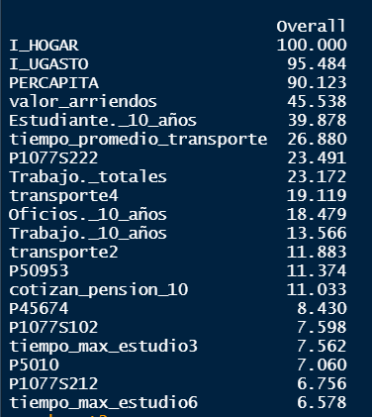
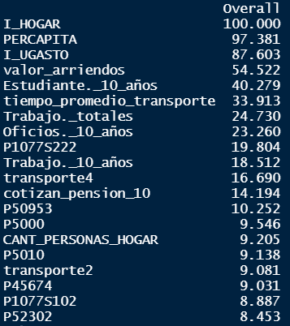
Importancia de las variables
 | Variable | Importancia
Se considera pobre | Dedicación más de 6 horas de estudio | 6.6
Tiene equipo de sonido | Computador de escritorio | 6.8
Teja metálica como principal material de techo | Habitaciones (para dormir) en la vivienda | 7.1
Ruta escolar como principal medio de transporte | Dedicación 2-3 horas al estudio al día | 7.6
Habitaciones (para dormir) en la vivienda | Tiene equipo de sonido | 7.6
Cantidad de personas en el hogar | Teja metálica como principal material de techo | 8.4
Cuartos en la vivienda | Proporción cotizantes de pensión | 11
Vivienda en arriendo | Vivienda en arriendo | 11.4
Proporción cotizantes de pensión | Ruta escolar como principal medio de transporte | 11.9
A pie como principal medio de transporte | Proporción de trabajadores en la PET | 13.6
Proporción de trabajadores en la PET | Proporción de personas dedicadas a oficios del hogar | 18.5
Tener computador portatil | A pie como principal medio de transporte | 19.1
Proporción de personas dedicadas a oficios del hogar | Proporción de trabajadores en el hogar | 23.2
Proporción de trabajadores en el hogar | Tener computador portatil | 23.5
Tiempo promedio transporte al centro educativo | Tiempo promedio transporte al centro educativo | 26.9
Proporción estudiantes en el hogar | Proporción estudiantes en el hogar | 39.9
Valor arriendos | ¿Cuánto cuesta o costaría un arriendo de su vivienda? | 45.5
Ingreso Unidad de Gasto | Ingreso Unidad de Gasto | 90.1
Ingreso per cápita | Ingreso per cápita | 95.5
Ingreso del Hogar | Ingreso del Hogar | 100

